Orientações Preenchimento
ORIENTAÇÕES PARA PREENCHIMENTO DA PLANILHA OFERTA DO EDITAL Nº007/2018 - MAMOGRAFIAS

1º PASSO: | Abra a Aba Oferta Total Mamografia

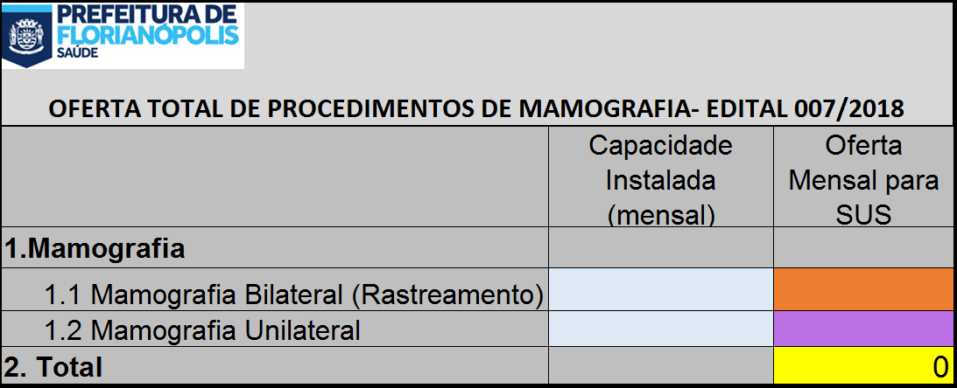

2º PASSO: | No campo azul Insira a quantidade de procedimento que o Serviço possui de capacidade instalada

3º PASSO: | No campo laranja, insira a quantidade de Mamografia Bilateral (Rastreamento) que será ofertado ao SUS
 | ATENÇÃO OBRIGATÓRIO!

 |  | SERÁ PREENCHIDO AUTOMATICAMENTE | SERÁ PREENCHIDO AUTOMATICAMENTE
 |  |  | SERÁ PREENCHIDO AUTOMATICAMENTE

 |  |  |  | SERÁ PREENCHIDO AUTOMATICAMENTE

4º PASSO: | No campo Lilás, insira a quantidade de Mamografia Unilateral que será ofertado ao SUS

5º PASSO: | IMPRIMIR as planilhas Oferta Total Mamografia e Oferta Mamografia

6º PASSO: | ANEXAR AS PLANILHAS DO 5º PASSO AO OFÍCIO DA OFERTA DE PROCEDIMENTOS

